关系图
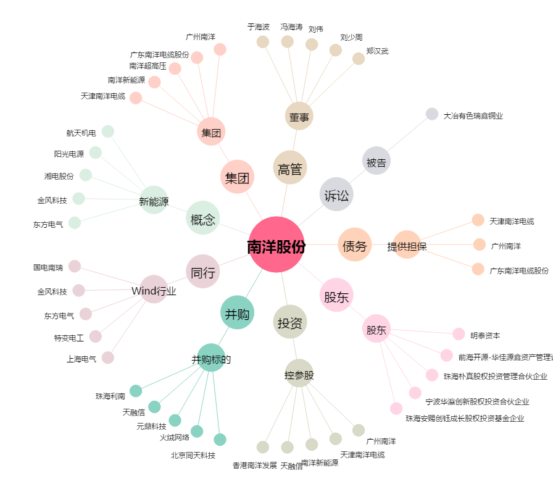
南洋股份[002212.SZ] - 关系概览图

